1-Рівносторонній
Рівносторонній трикутник
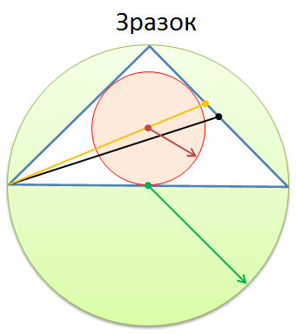
Сторона a = | 23
Сторона b = | 23
Сторона c = | 23
Периметр P = | 69
Площа S = | 229.1
Радіус описаного кола R = | 13.28
Радіус вписаного кола r = | 6.64
Висота h = | 19.92
Медіана m = | 19.92
Бісектриса b = | 19.92

